Prehľad podporených
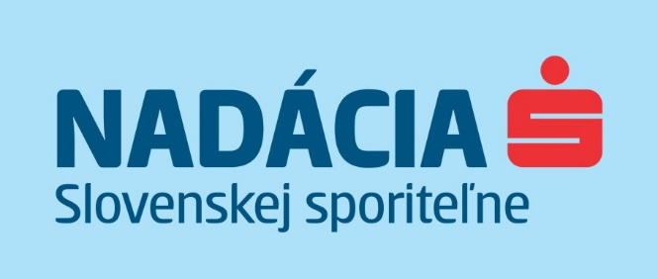

Prehľad podporených projektov v zatvorenom grante #spolumamenato pomôcť ohrozeným skupinám s realizáciou v roku 2021

Projekty vybrané hodnotiacou komisiou:
Žiadateľ | Názov projektu | Schválená suma (EUR)
Depaul Slovensko | Zima s ľuďmi bez domova | 8,000.00 €
Diecézna charita Nitra | V bezpečí domova v Dome charity sv. Rafaela | 8,000.00 €
Diecézna charita Žilina | Rozširovanie sociálnych služieb ako pomoc núdznym v čase pandémie | 6,170.00 €
Nadácia DEDO | Udržanie bývania a inklúzia klientov projektu Housing First v Košiciach | 7,000.00 €
Gréckokatolícka charita Prešov | Spevnenie prístupového chodníka k obytným kontajnerom a nákup práčky, sušičky | 6,500.00 €
Trnavská arcidiecézna charita | Hlinený dukát | 4,100.00 €
Oáza - nádej pre nový život, n.o. | Pohotovostná služba | 3,600.00 €
OZ Vagus | Zmiernenie dopadov nečakaných udalostí na ľudí bez domova zefektívnením poskytovaných služieb | 4,000.00 €
Proti prúdu | Streetwork - podpora predajcov NOTA BENE v teréne | 4,000.00 €
občianske združenie STOPA Slovensko | Spolu to zvládneme | 3,300.00 €
Mesto Nové Mesto nad Váhom | Bojujeme s ponorkovou chorobou | 3,200.00 €

 | Spolu: | 57,870.00 €

